Sheet1
华创证券11月6日物料设计费用清单
日期 | 制作内容 | 数量 | 单价 | 金额 | 图片示例
2022.11.06 | 华创食饮糖酒会沙龙活动主视觉 | 1 | 800 | 800
2022.11.06 | 华创食饮糖酒会沙龙活动海报 | 1 | 500 | 500 | 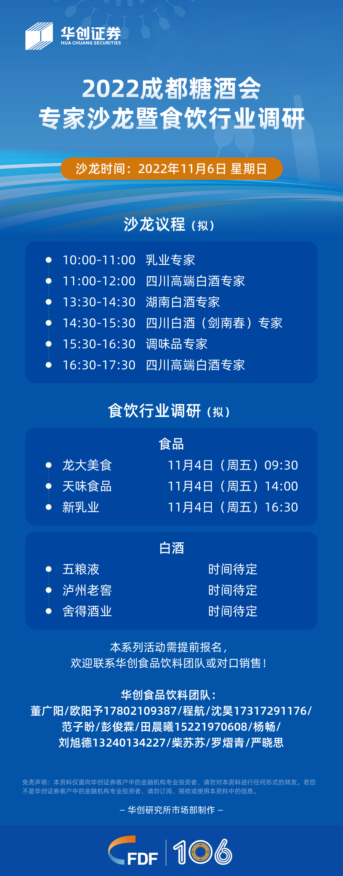
2022.11.06 | 华创食饮糖酒会沙龙活动海报 | 1 | 500 | 500 | 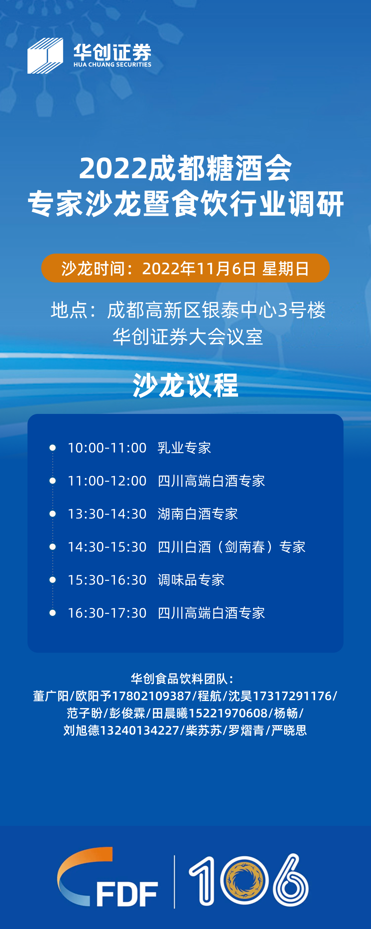
2022.11.06 | 华创食饮糖酒会沙龙活动易拉宝设计及印刷 | 1 | 700 | 700 | 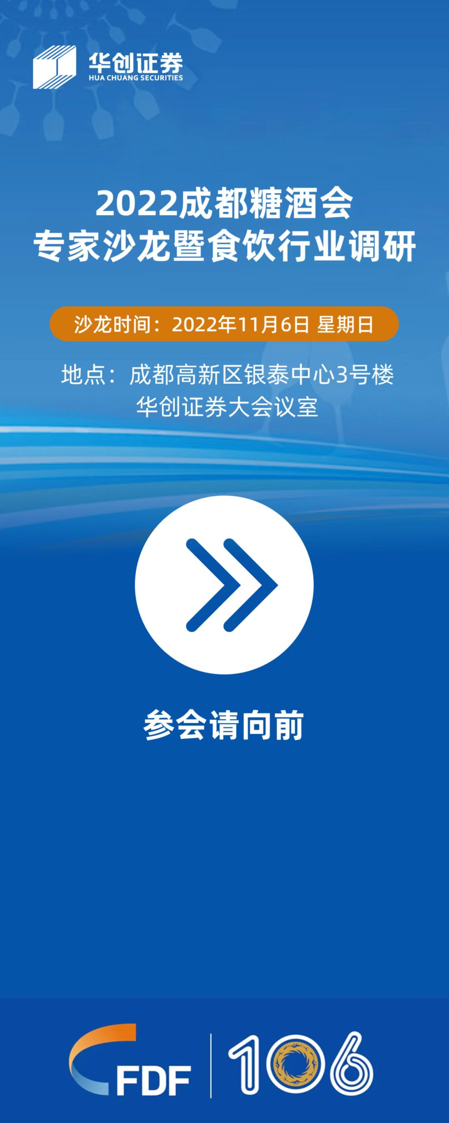
总计（元） | 2500
制作单位：康辉集团北京国际会议展览有限公司 公司帐号：110060744018010049796 开 户 行：交通银行北京团结湖支行

